Glorieta Charo
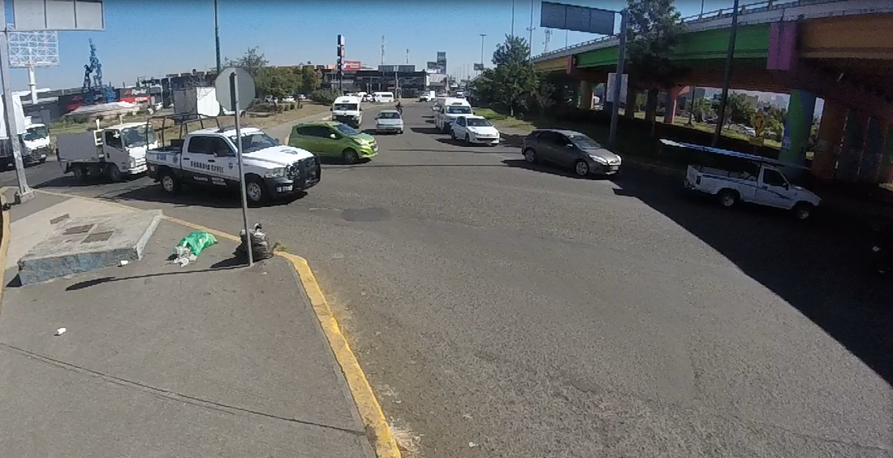

EBS

EBR
SBL
SBS

 | Glorieta CHARO Hacia CENTRO
 | Hora |  | Motocicleta | Ap | Ac | B2 | B3 | C2 | C3 | T2-S1 | T3-S2 | T3-S3 | T2-S1-R2 | SUMA | TOTAL HORA | PEATONES
SBS | 12:00:00 | 12:15:00 | 35 | 87 | 45 | 8 |  |  |  |  |  |  |  | 175 | 631 | 17
 | 12:15:00 | 12:30:00 | 25 | 66 | 60 | 10 |  | 1 |  |  |  |  |  | 162 |  | 22
 | 12:30:00 | 22:45:00 | 26 | 64 | 52 | 4 |  | 2 |  |  |  |  |  | 148 |  | 22
 | 12:45:00 | 13:00:00 | 31 | 79 | 31 | 5 |  |  |  |  |  |  |  | 146 |  | 7
SBL | 12:00:00 | 12:15:00 | 17 | 122 | 80 | 2 |  | 3 |  |  | 1 |  |  | 225 | 742 | 17
 | 12:15:00 | 12:30:00 | 26 | 86 | 70 | 6 |  | 2 | 2 |  |  |  |  | 192 |  | 22
 | 12:30:00 | 22:45:00 | 20 | 75 | 75 |  |  | 6 | 2 |  | 1 |  |  | 179 |  | 22
 | 12:45:00 | 13:00:00 | 11 | 76 | 44 | 4 |  | 6 | 5 |  |  |  |  | 146 |  | 15
EBS | 12:00:00 | 12:15:00 | 23 | 160 | 94 | 13 |  | 13 | 3 |  | 1 |  |  | 307 | 1027 | 17
 | 12:15:00 | 12:30:00 | 21 | 37 | 104 | 7 |  | 17 |  |  | 4 |  |  | 190 |  | 22
 | 12:30:00 | 22:45:00 | 25 | 139 | 113 | 9 |  | 10 | 2 |  |  |  |  | 298 |  | 22
 | 12:45:00 | 13:00:00 | 13 | 121 | 80 | 6 |  | 9 |  |  | 3 |  |  | 232 |  | 15
EBR | 12:00:00 | 12:15:00 |  |  |  |  |  |  |  |  |  |  |  | 0 | 4 | 17
 | 12:15:00 | 12:30:00 |  |  |  |  |  |  |  |  |  |  |  | 0 |  | 22
 | 12:30:00 | 22:45:00 |  | 4 |  |  |  |  |  |  |  |  |  | 4 |  | 22
 | 12:45:00 | 13:00:00 |  |  |  |  |  |  |  |  |  |  |  | 0 |  | 15
 | Suma |  | 273 | 1116 | 848 | 74 | 0 | 69 | 14 | 0 | 10 | 0 | 0 | 2404 | 2404 | 296
 | Porcentaje |  | 45% | 186% | 141% | 12% | 0% | 11% | 2% | 0% | 2% | 0% | 0% | 400% | 400%
 |  |  |  |  |  |  |  |  |  |  |  | Tránsito por hora |  |  | 601
 |  |  |  |  |  |  |  |  |  |  |  | Tránsito por dia |  |  | 7212

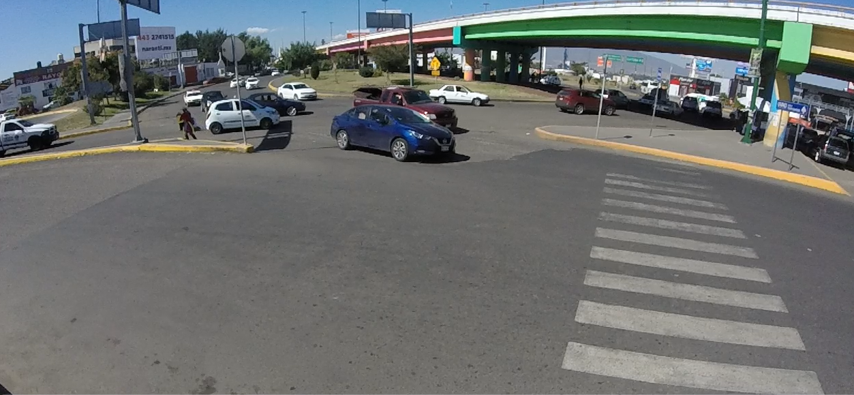
NBL

NBS

EBS

EBR

 | Glorieta CHARO Hacia HOSPITALES
 | Hora |  | Motocicleta | Ap | Ac | B2 | B3 | C2 | C3 | T2-S1 | T3-S2 | T3-S3 | T2-S1-R2 | SUMA | TOTAL HORA | PEATONES
NBS | 12:00:00 | 12:15:00 |  |  |  |  |  |  |  |  |  |  |  | 0 | 0
 | 12:15:00 | 12:30:00 |  |  |  |  |  |  |  |  |  |  |  | 0
 | 12:30:00 | 22:45:00 |  |  |  |  |  |  |  |  |  |  |  | 0
 | 12:45:00 | 13:00:00 |  |  |  |  |  |  |  |  |  |  |  | 0
NBL | 12:00:00 | 12:15:00 |  |  |  |  |  |  |  |  |  |  |  | 0 | 0
 | 12:15:00 | 12:30:00 |  |  |  |  |  |  |  |  |  |  |  | 0
 | 12:30:00 | 22:45:00 |  |  |  |  |  |  |  |  |  |  |  | 0
 | 12:45:00 | 13:00:00 |  |  |  |  |  |  |  |  |  |  |  | 0
EBS | 12:00:00 | 12:15:00 |  |  |  |  |  |  |  |  |  |  |  | 0 | 0
 | 12:15:00 | 12:30:00 |  |  |  |  |  |  |  |  |  |  |  | 0
 | 12:30:00 | 22:45:00 |  |  |  |  |  |  |  |  |  |  |  | 0
 | 12:45:00 | 13:00:00 |  |  |  |  |  |  |  |  |  |  |  | 0
EBR | 12:00:00 | 12:15:00 |  |  |  |  |  |  |  |  |  |  |  | 0 | 0
 | 12:15:00 | 12:30:00 |  |  |  |  |  |  |  |  |  |  |  | 0
 | 12:30:00 | 22:45:00 |  |  |  |  |  |  |  |  |  |  |  | 0
 | 12:45:00 | 13:00:00 |  |  |  |  |  |  |  |  |  |  |  | 0
 | Suma |  | 0 | 0 | 0 | 0 | 0 | 0 | 0 | 0 | 0 | 0 | 0 | 0 | 0 | 0
 | Porcentaje |  | #DIV/0! | #DIV/0! | #DIV/0! | #DIV/0! | #DIV/0! | #DIV/0! | #DIV/0! | #DIV/0! | #DIV/0! | #DIV/0! | #DIV/0! | #DIV/0! | #DIV/0!
 |  |  |  |  |  |  |  |  |  |  |  | Tránsito por hora |  |  | 0
 |  |  |  |  |  |  |  |  |  |  |  | Tránsito por dia |  |  | 0

